Regras
[APSFW0202] Perfil de risco

Tela com título: | Perfil de risco
Trilha: | Início - Painel do supervisor - Perfil de risco
Código de tela: | [APSFW0202]
Perfil de acesso: | Usuário com perfil Supervisor
Seções: | Seção são dinâmicas de acordo com perfil do usuário e estado do ciclo.
 | Seções do Perfil de risco na inclusão de risco:
 | Nome/Código da ES
 |  | Ciclo
 |  | Detalhes da ES
 | Matriz de riscos e controles
 | Análise quantitativa
 |  | Resumo da análise econômico financeira | (não será implementado agora)
 |  | Análise econômico-finaceira | (não será implementado agora)
 | Atividades do ciclo |  | (não será implementado agora)

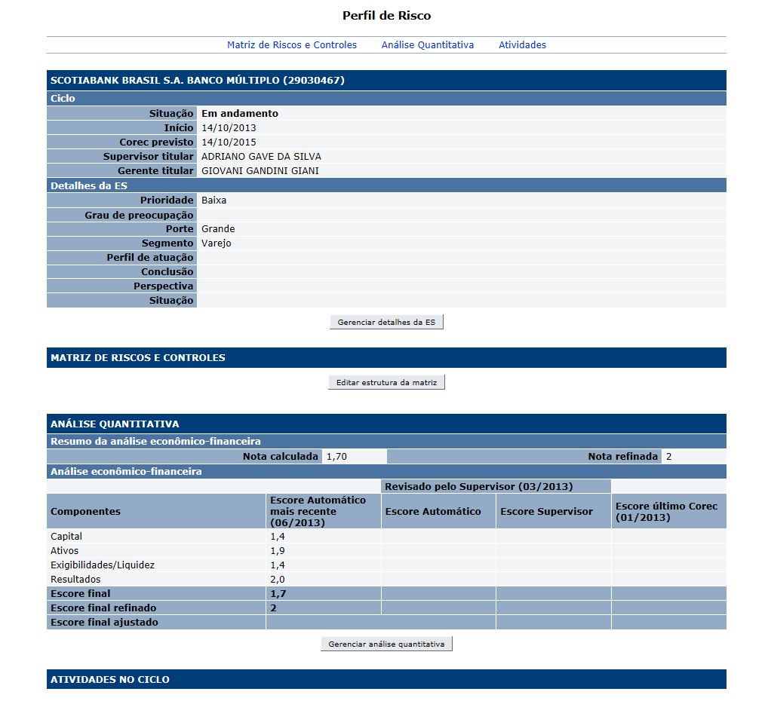
Protótipo: | Antes de incluir a matriz de riscos e controles |  |  |  | Após a inclusão da matriz de riscos e controles e das atividades, quando houver versões do perfil de risco
 |  |  |  |  | Após o corec, poderá ainda ser exibida uma última seção de Outras informações com dados do COREC, etc
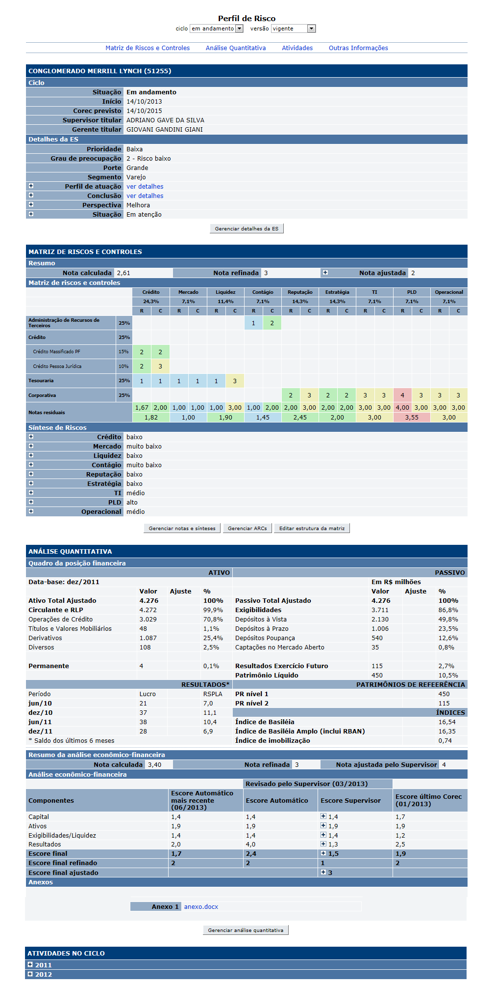

 |  | Dados do perfil de risco
 |  | Observar que ao incluir inicialmente o ciclo da ES o perfil de risco está com seu conteúdo parcialmente vazio.
 |  | Seção com nome da ES e código da ES
 |  | Subseção Ciclo de supervisão (subir os dados correntes que estão no banco de dados)
 |  | Nome | Objetivo | Observações
 |  | Situação Estado | Situação Estado do ciclo. Corresponde ao estado do ciclo. Domínio 1 - Em andamento; 2 - corec; 3 - pós-corec; 4 - encerrado; 5 - excluído. | Não editável. Obrigatório. Gerado automaticamente. Valor inicial: Em andamento Combo box com todas as ESs que não possui ciclo e que estão sob a responsabilidade do supervisor logado no sistema.
 |  | Início | Data do início do ciclo. | Informado no Painel do supervisor. Não Editável. Obrigatório. Data no formato (dd/mm/aaaa) Valor inicial: data corrente. Valores válidos: data menor ou igual à data corrente. Substitui os conceitos de Data base original e Data base atual. Será usada para calcular a data prevista do corec.
 |  | Corec | Data prevista do corec. | Não editável. Obrigatório. Preenchido automaticamente. Data no formato (dd/mm/aaaa) Valor inicial: data corrente de inicio + 1 ou 2 anos (de acordo com a prioridade). 1 ano (para ES com prioridade SIFI, muito alta e alta) 2 anos (para ES com prioridade média e baixa) Valores válidos: data maior ou igual à data corrente.
 |  | Supervisor titular | Supervisor titular | Não editável. Obrigatório. Preenchido automaticamente. A matrícula do supervisor é obtida via Sigas via SIARH. Corresponde ao coordenador em exercício titular (considerar coordenador interino como titular) da localização da equipe responsável pela ES no Sigas. Obter unidade e nome do supervisor da ES via SIARH.
 |  | Gerente do supervisor | Gerente do supervisor | Não editável. Obrigatório. Preenchido automaticamente. Corresponde ao chefe de subunidade em exercício titular (considerar chefe de subunidade interino como titular) do supervisor (via siarh). Obter unidade e nome do gerente do supervisor da ES via SIARH.
 |  | Subseção Detalhes da ES
 |  | Nome | Objetivo | Observações
 |  | Prioridade | Prioridade da ES
 |  | Grau de preocupação da ES | Grau de preocupação
 |  | Porte da ES | Porte da ES
 |  | Segmento da ES | Segmento da ES
 |  | Perfil de atuação da ES | Perfil de atuação da ES
 |  | Conclusão | Conclusão
 |  | Perspectiva da ES | Perspectiva da ES
 |  | Situação | Situação da ES
 |  | Seção Matriz de Riscos e Controles
 |  | Nome | Objetivo | Observações
 |  | Resumo | Exibir notas: Nota calculada Nota refinada Nota ajustada | Apresentado após a criação liberação da matriz. Enquanto a matriz não for liberada somente mostra o botão de Editar Estrutura Matriz.
 |  | Matriz de Riscos e Controle | Exibir a matriz e as notas residuais | Apresentado após a criação liberação da matriz
 |  | Síntese de Riscos | Exibir as sínteses de cada para Risco e Controle | Apresentado após a criação liberação da matriz
 |  | Seção Análise Quantitativa | Não será implementado agora
 |  | Seção Atividades | Não será implementado agora
 |  | Comandos disponíveis:
 |  | Nome | Objetivo | Observações
 |  | Links para as Seções Matriz de Riscos e Controles, Análise Quantitativa, Atividades | Acesso rápido a cada seção.
 |  | Gerenciar detalhes da ES | Exibir a tela [APSFW0203] Gerenciar detalhes da ES | Não será implementado agora
 |  | Editar estrutura da matriz | Exibir a tela [APSFW0204] Editar estrutura da matriz
 |  | Gerenciar análise quantitativa | Exibir a tela [APSFW020X] Gerenciar análise quantitativa | Não será implementado agora

Cenários de teste

Agrupar a maior quantidade de itens de teste no mesmo teste.

Dado que: | O mesmo da estória APSFW0201_Painel_do_supervisor

 | ES 01 | sem ciclo
 |  | pertence a outra equipe
 | ES 02 | sem ciclo
 |  | pertence equipe do supervisor
 | ES 03 | com ciclo em andamento (1º ciclo)
 |  | pertence equipe do supervisor
 |  | sem ARCs (matriz ainda não liberada)
 | ES 04 | com ciclo em andamento (havendo ciclo anterior no estado pós-corec)
 |  | pertence equipe do supervisor
 |  | apenas com os ARCs versionados do ciclo anterior que possivelmente estarão no estado previsto ou designado
 | ES 05 | com ciclo em andamento (havendo ciclo anterior no estado pós-corec)
 |  | pertence equipe do supervisor
 |  | com 5 ARCs distintos um para cada estado (previsto, em edição, preenchido, em análise, análise delegada)
 | ES 06 | com ciclo corec
 |  | pertence equipe do supervisor
 |  | com os ARCs possivelmente no estado previsto ou designado
 | ES 07 | O mesmo de ES 03 mas não pertencem a equipe
 | ES 08 | O mesmo de ES 04 mas não pertencem a equipe
 | ES 09 | O mesmo de ES 05 mas não pertencem a equipe
 | ES 10 | O mesmo de ES 06 mas não pertencem a equipe

Negócio:
 |  | Realizar os testes abaixo para usuário com perfil: | Gerente, Administrador, Inspetor, Consultas, Comitê

Caso de teste | Tipo | Cenário | Resultado | Mensagem
C001 | Falha | ES com ciclo iniciado, mas sem ARCs (ES 03) Gerenciar detalhes da ES. | Não permitir acesso. | Funcionalidade não autorizada para o perfil nome_do_perfil.
C002 | Falha | ES com ciclo iniciado, mas sem ARCs (ES 03) Editar estrutura da matriz. | Não permitir acesso. | Funcionalidade não autorizada para o perfil nome_do_perfil.
C003 | Falha | ES com ciclo iniciado, mas sem ARCs (ES 03) Gerenciar análise quantitativa. | Não permitir acesso. | Funcionalidade não autorizada para o perfil nome_do_perfil.

Web
 |  | Realizar os testes abaixo para usuário com perfil: | Supervisor

Caso de teste | Tipo | Cenário | Resultado | Mensagem
C001 | Sucesso | ES com ciclo iniciado, mas sem ARCs (ES 03) Gerenciar detalhes da ES. | Permitir o acesso. Exibir a tela APSFW0204 Gerenciar detalhes da ES | N/A
C002 | Sucesso | ES com ciclo iniciado, mas sem ARCs (ES 03) Editar estrutura da matriz. | Permitir o acesso. Exibir a tela APSFW0205 Edição da matriz de riscos e controles. Observação: exibir a tela que foi implementada. Esta tela será modificada posteriormente. | N/A
C003 | Sucesso | ES com ciclo iniciado, mas sem ARCs (ES 03) Gerenciar análise quantitativa. | Permitir o acesso. Exibir a tela APSFW020X Gerenciar análise quantitativa. | Não será implementado agora.

